商品検索機能
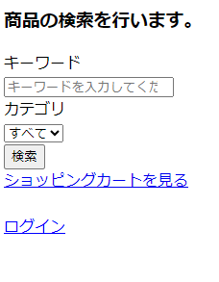
1.1) 商品検索画面
※初期表示
項番
2

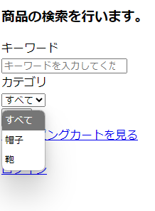
1.2) 商品検索画面
※初期表示

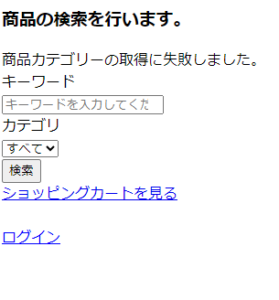
1) 商品検索画面
※初期表示
3

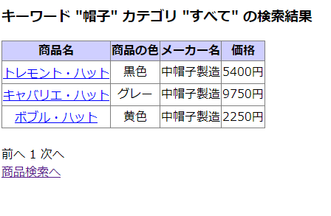
1) 商品検索結果画面
※遷移前
5

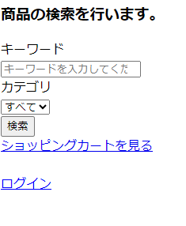
2) 商品検索画面
※遷移後

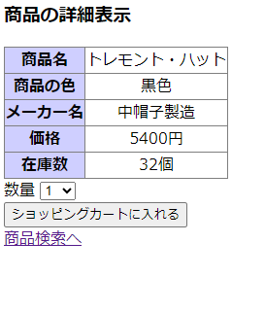
1) 商品詳細表示画面
※遷移前
6

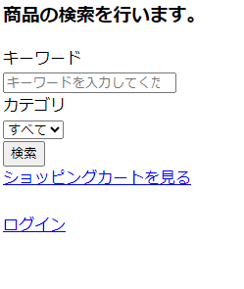
2) 商品検索画面
※遷移後

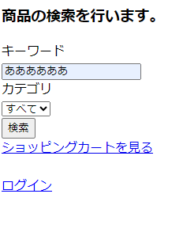
1) 商品検索画面
※遷移前
7

2) 商品検索結果画面
※遷移後

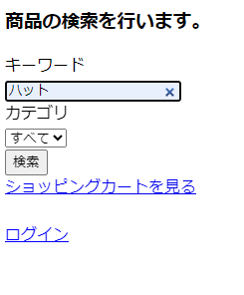
1) 商品検索画面
※遷移前
8

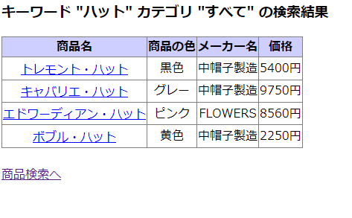
2) 商品検索結果画面
※遷移後

・「前へ」、「（ページ番号）」、「次へ」が表示されていない。

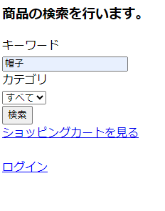
1) 商品検索画面
※遷移前
8
再

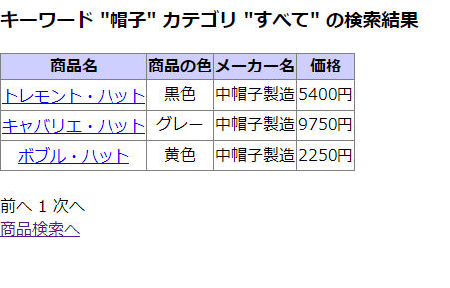
2) 商品検索結果画面
※遷移後

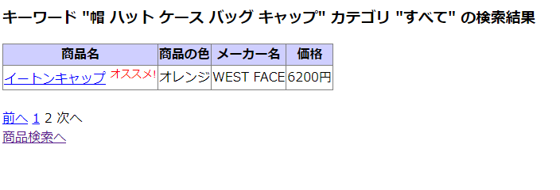
1) 商品検索結果画面
※遷移前
9

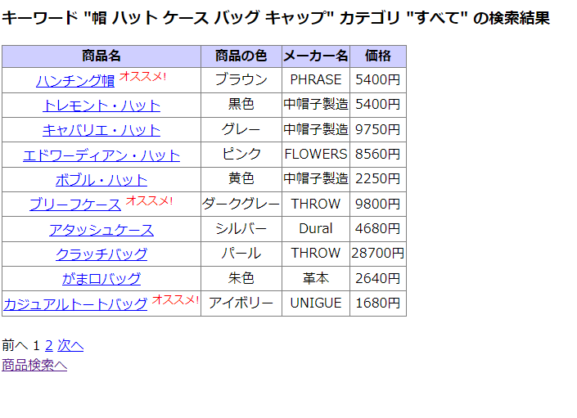
2) 商品検索結果画面
※遷移後

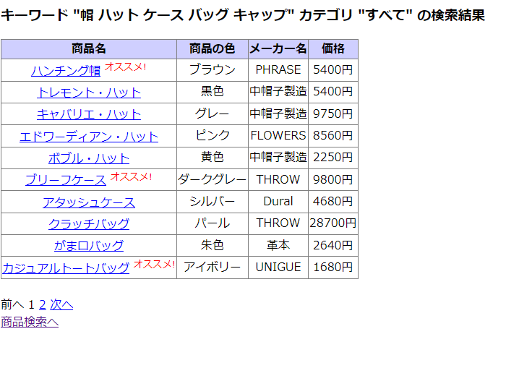
1) 商品検索結果画面
※遷移前
10

2) 商品検索結果画面
※遷移後

1) 商品検索結果画面
※遷移前
11


2) 商品検索結果画面
※遷移後

1) 商品検索結果画面
※遷移前
12

2) 商品検索結果画面
※遷移後

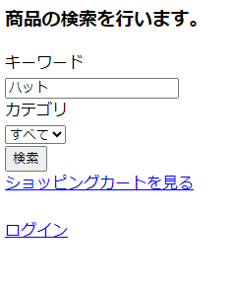
1) 商品検索画面
※遷移前
13

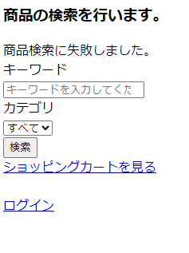
2) 商品検索画面
※遷移後

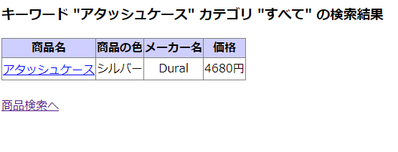
1) 商品検索結果画面
※遷移前
14

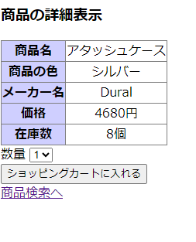
2.1) 商品詳細表示画面
※遷移後

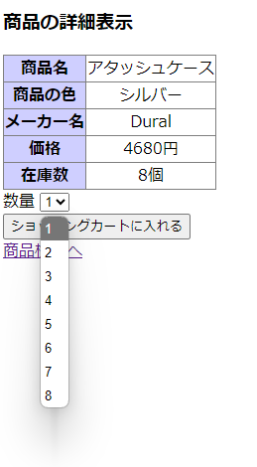
2.2) 商品詳細表示画面
※遷移後

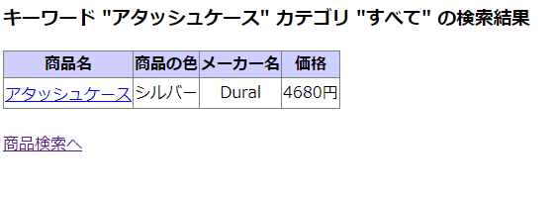
1) 商品検索結果画面
※遷移前
15

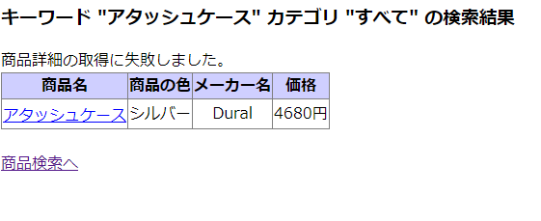
2) 商品検索結果画面
※遷移後

